Hoja 1
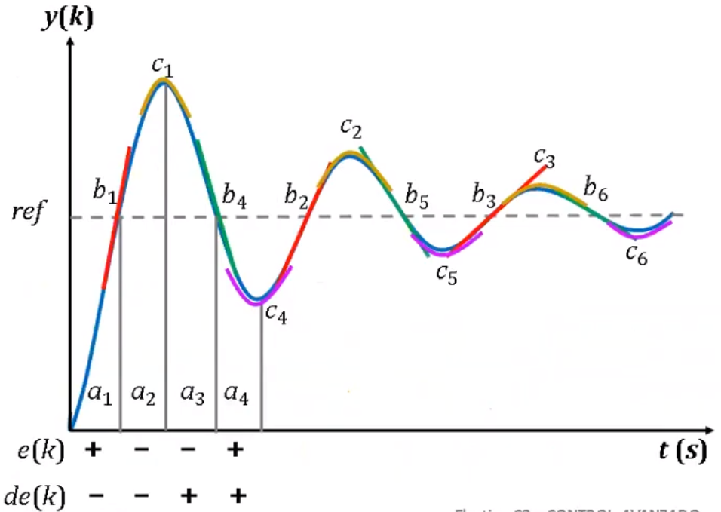
 |  | Cuadro de casos según e(k) y de(k)
 |  | e(k)
 |  | NB | NM | NS | Z | PS | PM | PB
de(k) | NB | a2 | a2 | a2 | b1 | a1 | a1 | a1
 | NM | a2 | a2 | a2 | b2 | a1 | a1 | a1
 | NS | a2 | a2 | a2 | b3 | a1 | a1 | a1
 | Z | c1 | c2 | c3 | Z | c6 | c5 | c4
 | PS | a3 | a3 | a3 | b6 | a4 | a4 | a4
 | PM | a3 | a3 | a3 | b5 | a4 | a4 | a4
 | PB | a3 | a3 | a3 | b4 | a4 | a4 | a4

 |  | Base de conocimientos - Cuadro de reglas de PI difuso
 |  | e(k)
 |  | NB | NM | NS | Z | PS | PM | PB
de(k) | NB | PB | PB | PB | PB | PM | PS | Z
 | NM | PB | PB | PB | PM | PS | Z | NS
 | NS | PB | PB | PM | PS | Z | NS | NM
 | Z | PB | PM | PS | Z | NS | NM | NB
 | PS | PM | PS | Z | NS | NM | NB | NB
 | PM | PS | Z | NS | NM | NB | NB | NB
 | PB | Z | NS | NM | NB | NB | NB | NB
 |  |  |  |  |  |  |  |  | du(k)

